상품제안서
유에너스 휴대용 칫솔살균기 UTS-1000 LED (C-TYPE) | 상품코드: F03385

 |  |  |  |  |  |  | 02-412-0044 | www.easy1.co.kr
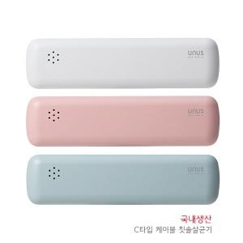

【상세/제작정보】

【인쇄/포장옵션】 | 레이저, 풀칼라 / 포장지포장

【공급단가】 | 수량 | 50~ | 100~ | 300~ | 1,000~ | 2,000~
*VAT별도 | 단가 | 11,900원 | 11,470원 | 11,050원 | 10,620원 | 10,200원

【상품 URL】 | http://www.easy1.co.kr/src/goods_detail.php?gdno=3385

